XL-Test
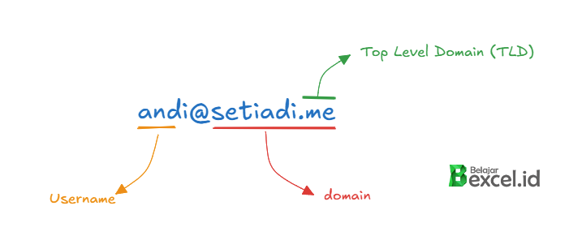
 | Medium Level (⭐⭐)
 | KODE SOAL | SBEM009 | KODE JAWABAN | MI2|1C1-1BBA1;B41-27EA1;111-F3C1;151-559E1;201-C631;C21-CBF1;1F1-C301;211-CC61

Daftar Karyawan & Kontak |  |  |  | 1 | 2 | 3 | 4 | 5 | 6 | 7 | 8
NO | NAMA LENGKAP | EMAIL | JABATAN | Posisi huruf "A/a" (kecil atau besar) | Posisi huruf "a" (huruf kecil) | Posisi huruf "A" (huruf besar) | Jumlah Karakter Username | Username | Domain | TLD | Level Jabatan

1 | Loka Wiranta | loka.wiranta@maildummy.com | Staff Admin | 4 | 4 | 0 | 12 | loka.wiranta | maildummy.com | com | Staff
2 | Hana Lin | hana.lin@techdummy.com | Marketing Officer | 2 | 2 | 0 | 8 | hana.lin | techdummy.com | com | Staff
3 | Antonio Maheswara | antonio.maheswara@ruyitech.id | Data Analyst | 1 | 10 | 1 | 17 | antonio.maheswara | ruyitech.id | id | Staff
4 | Vanya Ruselina | vanyareselina@techdummy.co.id | Staff Keuangan | 2 | 2 | 0 | 13 | vanyareselina | techdummy.co.id | co.id | Staff
5 | Reza Tarmoko | reza.tarmoko@dummymail.com | HR Manager | 4 | 4 | 0 | 12 | reza.tarmoko | dummymail.com | com | Manajerial
6 | Dargo Mawesta | dargo.mawesta@dummy.com | Software Engineer | 2 | 2 | 0 | 13 | dargo.mawesta | dummy.com | com | Staff
7 | Tisye Avendra | tisyeavendra@mailtech.co.id | Marketing Manager | 7 | 13 | 7 | 12 | tisyeavendra | mailtech.co.id | co.id | Manajerial
8 | Erik Reno | erik.reno@techdummy.com | Staff Admin | 0 | 0 | 0 | 9 | erik.reno | techdummy.com | com | Staff
9 | Jefro Malantara | jefro.malantara@dummy.org | Financial Analyst | 8 | 8 | 0 | 15 | jefro.malantara | dummy.org | org | Staff
10 | Binar Kendarta Amesti | binarkendarta.amesti@maildummy.net | IT Support | 4 | 4 | 16 | 20 | binarkendarta.amesti | maildummy.net | net | Staff
11 | Chika Yuresta | chika.yuresta@maildummy.co.id | Financial Manager | 5 | 5 | 0 | 13 | chika.yuresta | maildummy.co.id | co.id | Manajerial
12 | Anitha Mei Zhang | anitha.meizhang@yahootech.co.id | Marketing Officer | 1 | 6 | 1 | 15 | anitha.meizhang | yahootech.co.id | co.id | Staff
13 | Liu Shasha | liu.shasha@domaindummy.com | IT Manager | 7 | 7 | 0 | 10 | liu.shasha | domaindummy.com | com | Manajerial
14 | Zhang Rounan | zhang.rounan@fakedomain.org | Software Engineer | 3 | 3 | 0 | 12 | zhang.rounan | fakedomain.org | org | Staff
15 | Song Zuer Yang | songzueryang@yahoomy.com | Staff Keuangan | 12 | 12 | 0 | 12 | songzueryang | yahoomy.com | com | Staff

Cek hasil Jawaban
 | Sudah selesai mengerjakan?
 | Kirimkan Kode Soal dan Kode Jawaban ke alamat : https://belajarexcel.id/xl-test/jawaban untuk mengecek hasil benar/salah

 | Soal
1 | Isi Posisi Hurup A (baik besar ataupun kecil) pertama di Nama Lengkap jika tidak ada, isi dengan 0
2 | Isi Posisi Hurup a (Hurup Kecil) pertama di Nama Lengkap jika tidak ada, isi dengan 0
3 | Isi Posisi Hurup A (Hurup Besar) pertama di Nama Lengkap jika tidak ada, isi dengan 0
4 | Berapa Jumlah Karakter Username Email
5 | Isi Kolom Username dengan Username Email
6 | Isi Kolom Domain dengan Domain Email
7 | Isi Kolom TLD dengan TLD Domain Email
8 | Isi kolom Lebel Jabatan jika Jabatan yang mengandung kata "Manager", maka tampilkan "Manajerial", jika tidak tampilkan "Staff"

